Лист1
Артикул | Фото
171811864 | 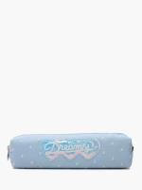
1440000448 | 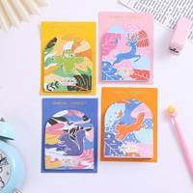
1452405 | 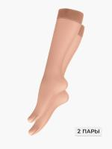
1440000102 | 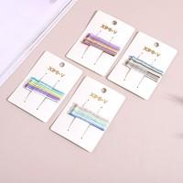
1476623438 | 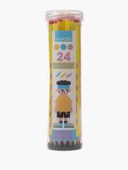
1440000139
1440000140
1440000240
1473000244 | 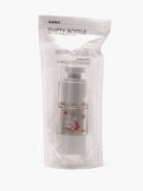
1474000025 | 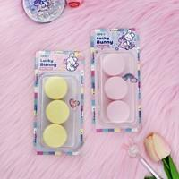
1184000220 | 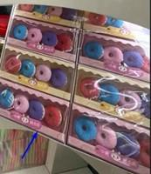
1718000006 | 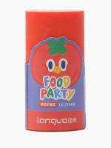
1474000075 | 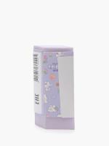
1497000592 | 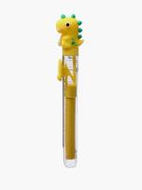
1453000051 | 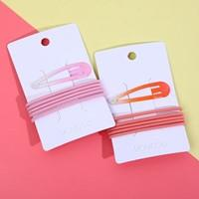
1474000052 | 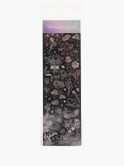
143985687 | 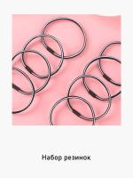
1440696182
1440693169
147345226
147310141 | 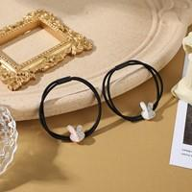
1473000330
1439000098 | 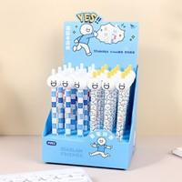
1453000080
1486000112 | 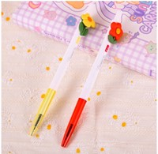
1486000113 | 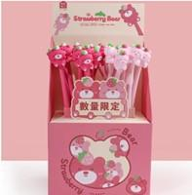
1474000039
1184000199
1184000212
1453000489
1228031
1228101
1184219061
171811864
1474000066
1474000068 | 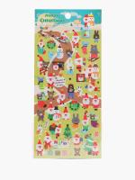
1497000497
1718000019
1718000020
171822267
1440000448
1452405
1439000144
143939715
1440000102
1486000086 | 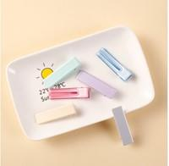
1473000025 | 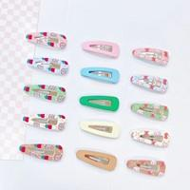
1473000151 | 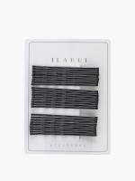
1476623438
1440000139
1440000140
1440000141
1440000240
1473000244
1474000025
1184000220
1184000222 | 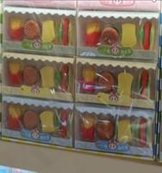
1184000224 | 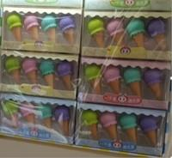
1439000881 | 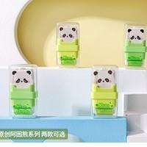
1453000155 | 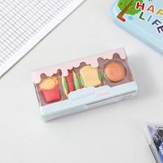
1718000007 | 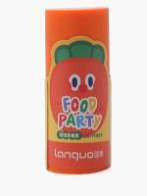
1718000006
1473000315 | 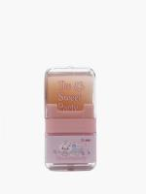
1474000075
1497000492 | 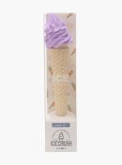
1497000592
1453000051
1476000061 | 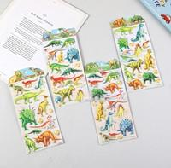
1473000002 | 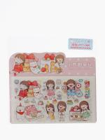
147310955 | 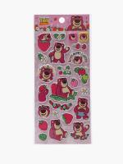
1474000052
1718000004 | 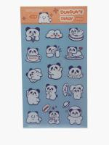
1718000005 | 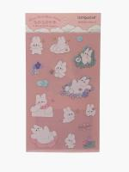
1452202 | 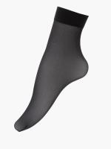
147351836 | 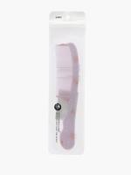
1476000022
1439245111
143985687
1439000683 | 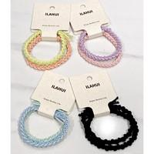
1439000674
1453000544 | 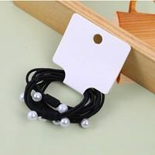
1439000685 | 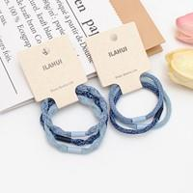
1453000448 | 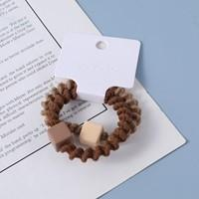
1453000460 | 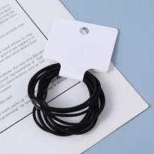
1453000052 | 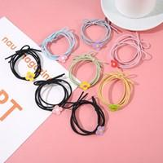
1440000520 | 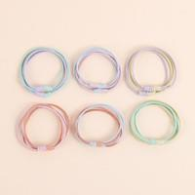
143946213
1440696109
1486000254 | 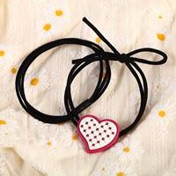
1439000014 | 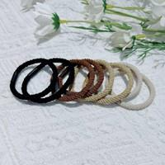
1439000663 | 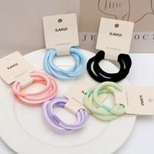
143935884 | 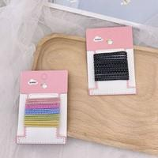
143937609 | 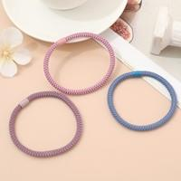
143975561 | 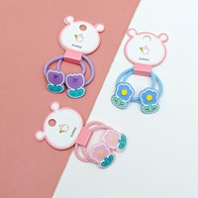
1440631697 | 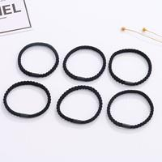
1440696179
1440696182
1453000060
1453000098
1486000029
1440641758
1440693169
147383273
147345226
1476000006
1473000012
147310141
1473000037
1473000330
147317783
147321683
147344698
147358966
147363998
147364840
147376174
1474000015
1476000009
1476000032
1476000033
147640201
1476402011
1476641120
1579000011
1439000098
1453000080
1486000015
1486000016
1486000112
1486000113
1474000042
1473000055
147327312
147358309
1474000038
1474000039
1579000003
157915522
1718000040
1453000218
1184000197
1184000199
1184000210
1184000212
1184000215
1184000216
1453000489
1473592481
1474000271
1486000050
1228031
1228101
1184219061
1375200302
011595201

